Prim algoritmus
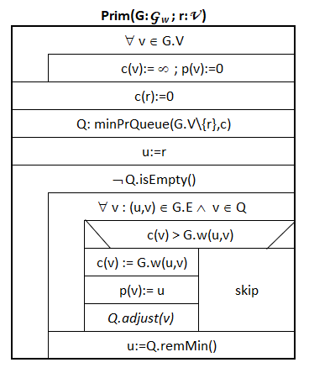
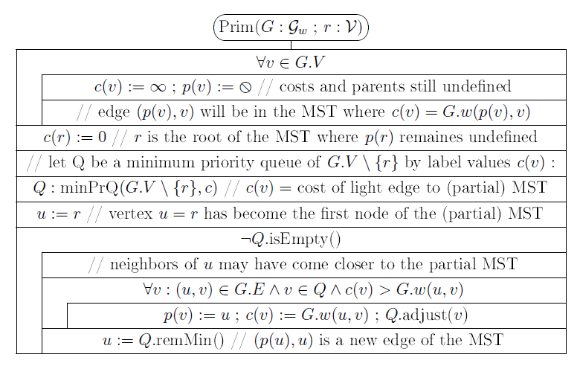
B
D
F
 |  |  |  | 3 |  |  | 6

 | 1 |  |  |  |  | 8
A
H
 |  | 2 |  | 4 | 1 |  |  |  | 4

C
E
G
 |  |  |  |  |  |  |  | 10
 | 4 |  |  |  |  | 5

 |  |  | 1 |  |  |  | 5

Kezdőcsúcs: A |  |  |  |  |  |  |  |  |  | c értékek a Q-ban |  |  |  |  |  |  |  | Fába kerülő csúcs | p értékek változásai |  |  |  |  |  |  |  | A kezdőcsúcs nincs a sorban!
 |  |  |  |  |  |  |  |  |  | A | B | C | D | E | F | G | H |  | A | B | C | D | E | F | G | H
 |  |  |  |  |  |  |  |  |  | 0 | ¥ | ¥ | ¥ | ¥ | ¥ | ¥ | ¥ |  | 0 | 0 | 0 | 0 | 0 | 0 | 0 | 0 | A"fehér" csúcsok vannak a sorban.
B
D
F
 |  |  |  | 3 |  |  | 6

A
H
 | 1 |  |  |  |  | 8 |  |  |  | c értékek a Q-ban |  |  |  |  |  |  |  | Fába kerülő csúcs | p értékek változásai |  |  |  |  |  |  |  | Sárga szín jelzi az aktuálisnak választott u csúcshoz tartozó c() és p() értéket, amelyik csúcs már nincs a sorban, annak oszlopa és neve szürke lesz.
 |  |  |  |  |  |  |  |  |  | A | B | C | D | E | F | G | H |  | A | B | C | D | E | F | G | H
 |  | 2 |  | 4 | 1 |  |  |  | 4 | 0 | ¥ | ¥ | ¥ | ¥ | ¥ | ¥ | ¥ |  | 0 | 0 | 0 | 0 | 0 | 0 | 0 | 0
 |  |  |  |  |  |  |  |  |  |  | 1 | 4 | ¥ | ¥ | ¥ | ¥ | ¥ | A |  | A | A
 |  |  |  |  |  |  |  | 10
C
E
G
 | 4 |  |  |  |  | 5 |  |  |  |  |  |  |  |  |  |  |  |  |  |  |  |  |  |  |  |  | A fába került csúcs szomszédainak feldolgozásával kapott változásokat mutatja a csúcsnak a sora.

 |  |  | 1 |  |  |  | 5

Sorban lévő legkisebb c-jű csúcs: |  |  |  |  | B

B
D
F
 |  |  |  | 3 |  |  | 6 |  |  | c értékek a Q-ban |  |  |  |  |  |  |  | Fába kerülő csúcs | p értékek változásai
 |  |  |  |  |  |  |  |  |  | A | B | C | D | E | F | G | H |  | A | B | C | D | E | F | G | H
 | 1 |  |  |  |  | 8 |  |  |  | 0 | ¥ | ¥ | ¥ | ¥ | ¥ | ¥ | ¥ |  | 0 | 0 | 0 | 0 | 0 | 0 | 0 | 0
A
H
 |  |  |  |  |  |  |  |  |  |  | 1 | 4 | ¥ | ¥ | ¥ | ¥ | ¥ | A |  | A | A
 |  | 2 |  | 4 | 1 |  |  |  | 4 |  |  | 2 | 3 | 4 | ¥ | ¥ | ¥ | B |  |  | B | B | B

C
E
G
 |  |  |  |  |  |  |  | 10
 | 4 |  |  |  |  | 5

 |  |  | 1 |  |  |  | 5

Sorban lévő legkisebb c-jű csúcs: |  |  |  |  | C

B
D
F
 |  |  |  | 3 |  |  | 6 |  |  | c értékek a Q-ban |  |  |  |  |  |  |  | Fába kerülő csúcs | p értékek változásai
 |  |  |  |  |  |  |  |  |  | A | B | C | D | E | F | G | H |  | A | B | C | D | E | F | G | H
 | 1 |  |  |  |  | 8 |  |  |  | 0 | ¥ | ¥ | ¥ | ¥ | ¥ | ¥ | ¥ |  | 0 | 0 | 0 | 0 | 0 | 0 | 0 | 0
A
H
 |  |  |  |  |  |  |  |  |  |  | 1 | 4 | ¥ | ¥ | ¥ | ¥ | ¥ | A |  | A | A
 |  | 2 |  | 4 | 1 |  |  |  | 4 |  |  | 2 | 3 | 4 | ¥ | ¥ | ¥ | B |  |  | B | B | B
 |  |  |  |  |  |  |  |  |  |  |  |  | 3 | 1 | ¥ | ¥ | ¥ | C |  |  |  |  | C
 |  |  |  |  |  |  |  | 10
C
E
G
 | 4 |  |  |  |  | 5

 |  |  | 1 |  |  |  | 5

Sorban lévő legkisebb c-jű csúcs: |  |  |  |  | E |  |  |  |  | c értékek a Q-ban |  |  |  |  |  |  |  | Fába kerülő csúcs | p értékek változásai
 |  |  |  |  |  |  |  |  |  | A | B | C | D | E | F | G | H |  | A | B | C | D | E | F | G | H
 |  |  |  |  |  |  |  |  |  | 0 | ¥ | ¥ | ¥ | ¥ | ¥ | ¥ | ¥ |  | 0 | 0 | 0 | 0 | 0 | 0 | 0 | 0
B
D
F
 |  |  |  | 3 |  |  | 6 |  |  |  | 1 | 4 | ¥ | ¥ | ¥ | ¥ | ¥ | A |  | A | A
 |  |  |  |  |  |  |  |  |  |  |  | 2 | 3 | 4 | ¥ | ¥ | ¥ | B |  |  | B | B | B
 | 1 |  |  |  |  | 8 |  |  |  |  |  |  | 3 | 1 | ¥ | ¥ | ¥ | C |  |  |  |  | C
A
H
 |  |  |  |  |  |  |  |  |  |  |  |  | 1 |  | ¥ | 5 | 5 | E |  |  |  | E |  |  | E | E
 |  | 2 |  | 4 | 1 |  |  |  | 4

C
E
G
 |  |  |  |  |  |  |  | 10
 | 4 |  |  |  |  | 5

 |  |  | 1 |  |  |  | 5

Sorban lévő legkisebb c-jű csúcs: |  |  |  |  | D |  |  |  |  | c értékek a Q-ban |  |  |  |  |  |  |  | Fába kerülő csúcs | p értékek változásai
 |  |  |  |  |  |  |  |  |  | A | B | C | D | E | F | G | H |  | A | B | C | D | E | F | G | H
 |  |  |  |  |  |  |  |  |  | 0 | ¥ | ¥ | ¥ | ¥ | ¥ | ¥ | ¥ |  | 0 | 0 | 0 | 0 | 0 | 0 | 0 | 0
B
D
F
 |  |  |  | 3 |  |  | 6 |  |  |  | 1 | 4 | ¥ | ¥ | ¥ | ¥ | ¥ | A |  | A | A
 |  |  |  |  |  |  |  |  |  |  |  | 2 | 3 | 4 | ¥ | ¥ | ¥ | B |  |  | B | B | B
 | 1 |  |  |  |  | 8 |  |  |  |  |  |  | 3 | 1 | ¥ | ¥ | ¥ | C |  |  |  |  | C
A
H
 |  |  |  |  |  |  |  |  |  |  |  |  | 1 |  | ¥ | 5 | 5 | E |  |  |  | E |  |  | E | E
 |  | 2 |  | 4 | 1 |  |  |  | 4 |  |  |  |  |  | 6 | 5 | 5 | D |  |  |  |  |  | D

C
E
G
 |  |  |  |  |  |  |  | 10
 | 4 |  |  |  |  | 5

 |  |  | 1 |  |  |  | 5

Sorban lévő legkisebb c-jű csúcs: |  |  |  |  | G |  |  |  |  | c értékek a Q-ban |  |  |  |  |  |  |  | Fába kerülő csúcs | p értékek változásai
 |  |  |  |  |  |  |  |  |  | A | B | C | D | E | F | G | H |  | A | B | C | D | E | F | G | H
 |  |  |  |  |  |  |  |  |  | 0 | ¥ | ¥ | ¥ | ¥ | ¥ | ¥ | ¥ |  | 0 | 0 | 0 | 0 | 0 | 0 | 0 | 0
B
D
F
 |  |  |  | 3 |  |  | 6 |  |  |  | 1 | 4 | ¥ | ¥ | ¥ | ¥ | ¥ | A |  | A | A
 |  |  |  |  |  |  |  |  |  |  |  | 2 | 3 | 4 | ¥ | ¥ | ¥ | B |  |  | B | B | B
 | 1 |  |  |  |  | 8 |  |  |  |  |  |  | 3 | 1 | ¥ | ¥ | ¥ | C |  |  |  |  | C
A
H
 |  |  |  |  |  |  |  |  |  |  |  |  | 1 |  | ¥ | 5 | 5 | E |  |  |  | E |  |  | E | E
 |  | 2 |  | 4 | 1 |  |  |  | 4 |  |  |  |  |  | 6 | 5 | 5 | D |  |  |  |  |  | D
 |  |  |  |  |  |  |  |  |  |  |  |  |  |  | 4 |  | 5 | G |  |  |  |  |  | G
 |  |  |  |  |  |  |  | 10
C
E
G
 | 4 |  |  |  |  | 5

 |  |  | 1 |  |  |  | 5

Sorban lévő legkisebb c-jű csúcs: |  |  |  |  | F |  |  |  |  | c értékek a Q-ban |  |  |  |  |  |  |  | Fába kerülő csúcs | p értékek változásai
 |  |  |  |  |  |  |  |  |  | A | B | C | D | E | F | G | H |  | A | B | C | D | E | F | G | H
 |  |  |  |  |  |  |  |  |  | 0 | ¥ | ¥ | ¥ | ¥ | ¥ | ¥ | ¥ |  | 0 | 0 | 0 | 0 | 0 | 0 | 0 | 0
B
D
F
 |  |  |  | 3 |  |  | 6 |  |  |  | 1 | 4 | ¥ | ¥ | ¥ | ¥ | ¥ | A |  | A | A
 |  |  |  |  |  |  |  |  |  |  |  | 2 | 3 | 4 | ¥ | ¥ | ¥ | B |  |  | B | B | B
 | 1 |  |  |  |  | 8 |  |  |  |  |  |  | 3 | 1 | ¥ | ¥ | ¥ | C |  |  |  |  | C
A
H
 |  |  |  |  |  |  |  |  |  |  |  |  | 1 |  | ¥ | 5 | 5 | E |  |  |  | E |  |  | E | E
 |  | 2 |  | 4 | 1 |  |  |  | 4 |  |  |  |  |  | 6 | 5 | 5 | D |  |  |  |  |  | D
 |  |  |  |  |  |  |  |  |  |  |  |  |  |  | 4 |  | 5 | G |  |  |  |  |  | G
 |  |  |  |  |  |  |  | 10 |  |  |  |  |  |  |  |  | 5 | F
C
E
G
 | 4 |  |  |  |  | 5

 |  |  | 1 |  |  |  | 5

Sorban lévő legkisebb c-jű csúcs: |  |  |  |  | H |  |  |  |  | c értékek a Q-ban |  |  |  |  |  |  |  | Fába kerülő csúcs | p értékek változásai
 |  |  |  |  |  |  |  |  |  | A | B | C | D | E | F | G | H |  | A | B | C | D | E | F | G | H
 |  |  |  |  |  |  |  |  |  | 0 | ¥ | ¥ | ¥ | ¥ | ¥ | ¥ | ¥ |  | 0 | 0 | 0 | 0 | 0 | 0 | 0 | 0
B
D
F
 |  |  |  | 3 |  |  | 6 |  |  |  | 1 | 4 | ¥ | ¥ | ¥ | ¥ | ¥ | A |  | A | A
 |  |  |  |  |  |  |  |  |  |  |  | 2 | 3 | 4 | ¥ | ¥ | ¥ | B |  |  | B | B | B
 | 1 |  |  |  |  | 8 |  |  |  |  |  |  | 3 | 1 | ¥ | ¥ | ¥ | C |  |  |  |  | C
A
H
 |  |  |  |  |  |  |  |  |  |  |  |  | 1 |  | ¥ | 5 | 5 | E |  |  |  | E |  |  | E | E
 |  | 2 |  | 4 | 1 |  |  |  | 4 |  |  |  |  |  | 6 | 5 | 5 | D |  |  |  |  |  | D
 |  |  |  |  |  |  |  |  |  |  |  |  |  |  | 4 |  | 5 | G |  |  |  |  |  | G
 |  |  |  |  |  |  |  | 10 |  |  |  |  |  |  |  |  | 5 | F
C
E
G
 | 4 |  |  |  |  | 5 |  |  |  |  |  |  |  |  |  |  |  | H

 |  |  | 1 |  |  |  | 5 |  |  | 0 | 1 | 2 | 1 | 1 | 4 | 5 | 5 |  | 0 | A | B | E | C | G | E | E

Prim_gyakorló
Határozzuk meg Prim algoritmussal az alábbi gráf minimális feszítőfáját. Kezdőcsúcs legyen az "A".
B
D
 |  |  |  |  | 6 |  |  |  |  |  |  | c értékek a Q-ban |  |  |  |  |  |  | Fába kerülő csúcs | p értékek változásai
 |  |  |  |  |  |  |  |  |  |  |  | A | B | C | D | E | F | G |  | A | B | C | D | E | F | G
 | 6 |  |  |  |  |  |  |  |  | 6 |  | 0 | ¥ | ¥ | ¥ | ¥ | ¥ | ¥ |  | 0 | 0 | 0 | 0 | 0 | 0 | 0
A
F3 6 1 8 2 4 1 4 10 4 5 1 5
 |  | 4 |  |  |  |  |  |  | 3
 |  |  |  |  |  |  | 1
 |  |  | 3
C
E
 | 1 |  |  |  |  | 2 |  |  |  | 5

 |  |  |  | 1
 |  |  |  |  |  |  |  |  |  |  | 9
 |  |  |  | 8 |  |  |  | 4
G

